Enemyフォルダ
フォルダ名 | ファイル名 | 画 像 | 画像サイズ（px） | 説 明 | 正規版保存 | 備 考
Enemy | Enemy_P_Animation.png | 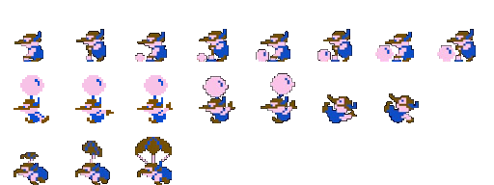 | 1枚→512px*192px 1キャラ→64px*64px | 敵（ピンク）のアニメーション素材 | TRUE
 | Enemy_G_Animation.png | 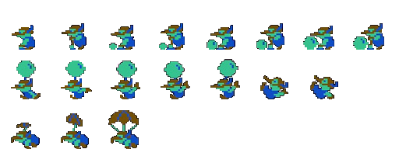 | 1枚→512px*192px 1キャラ→64px*64px | 敵（緑）のアニメーション素材 | TRUE
 | Enemy_R_Animation.png | 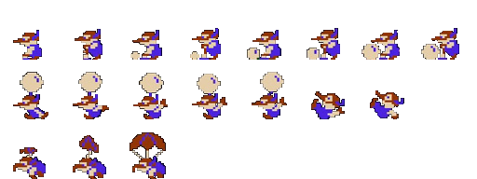 | 1枚→512px*192px 1キャラ→64px*64px | 敵（赤）のアニメーション素材 | TRUE
 | Enemy_FishAnimation.png | 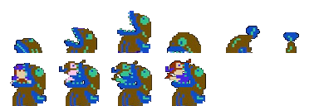 | 1枚→384px*128px 1キャラ→64px*64px | 敵（サカナ）のアニメーション素材 | TRUE | サカナに食べられたプレイヤーと敵のアニメーションは なし

Playerフォルダ
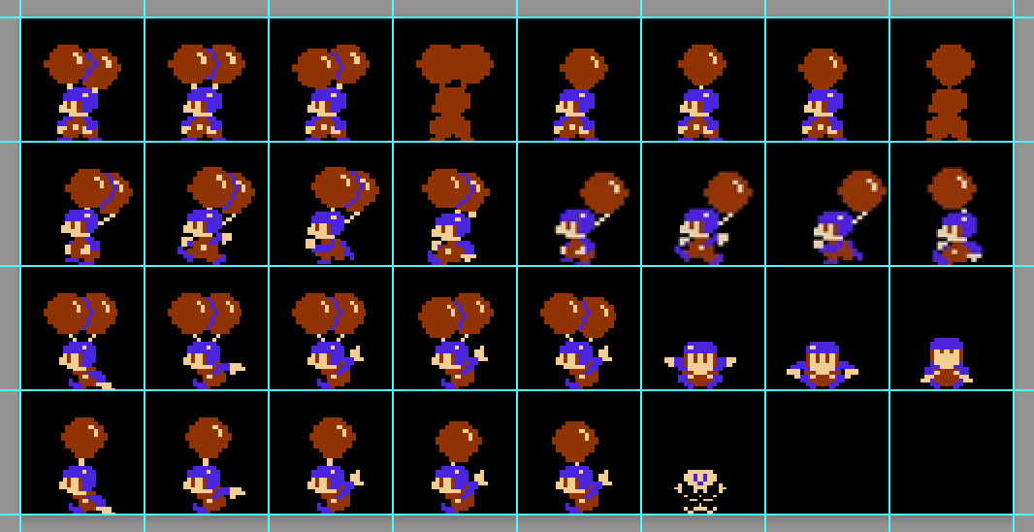
フォルダ名 | ファイル名 | 画 像 | 画像サイズ（px） | 説 明 | 正規版保存 | 備 考
Player | Player_Animation.png | 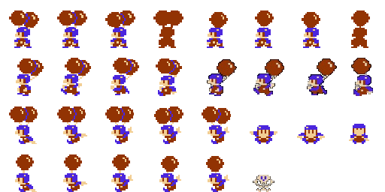 | 1枚→512px*256px 1キャラ→64px*64px | プレイヤーのアニメーション素材 | TRUE

Stageフォルダ
フォルダ名 | ファイル名 | 画 像 | 画像サイズ（px） | 説 明 | 正規版保存 | 備 考
Stage | Stage_CloudAnimation.png |  | 384*64 （1キャラ128*64） | 雲のアニメーション素材 | TRUE | 7/3には完成予定いや、完成させる
 | Stage_Footing01.png |  | 280*17 | ステージ空中の足場素材 | TRUE
 | Stage_Footing02.png |  | 122*17 | ステージ空中の足場素材 | TRUE
 | Stage_Footing03.png |  | 81*18 | ステージ空中の足場素材 | TRUE
 | Stage_Footing04.png |  |  | ステージ空中の足場素材 | TRUE
 | Stage_Footing05.png |  |  | ステージ空中の足場素材 | TRUE
 | Stage_Footing06.png |  |  | ステージ空中の足場素材 | TRUE
 | Stage_Footing07.png |  |  | ステージ空中の足場素材 | TRUE
 | Stage_Footing08.png |  |  | ステージ空中の足場素材 | TRUE
 | Stage_Land_Left01.png |  |  | ステージ地上の足場素材（左側） | TRUE
 | Stage_Land_Left02.png |  |  | ステージ地上の足場素材（右側） | TRUE
 | Stage_Land_Right01.png |  |  | ステージ地上の足場素材（左側） | TRUE
 | Stage_Land_Right02.png |  |  | ステージ地上の足場素材（左側） | TRUE
 | Stage_Sea01.png |  |  | ステージ下の海素材 | TRUE

StageSampleフォルダ
フォルダ名 | ファイル名 | 画 像 | 画像サイズ（px） | 説 明 | 正規版保存 | 備 考
StageSample | Stage_1.png | 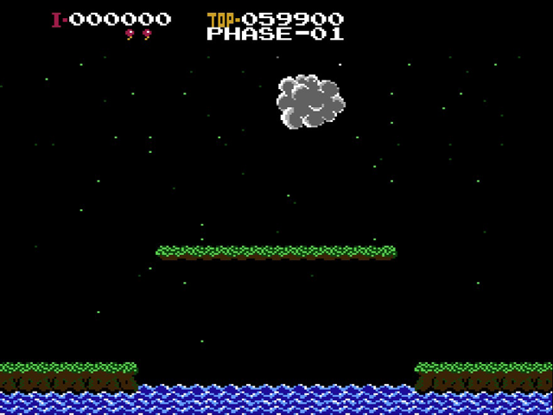 |  | 1ステージの画面キャプチャ | TRUE | Stage素材の配置場所参考に活用してください
 | Stage_2.png | 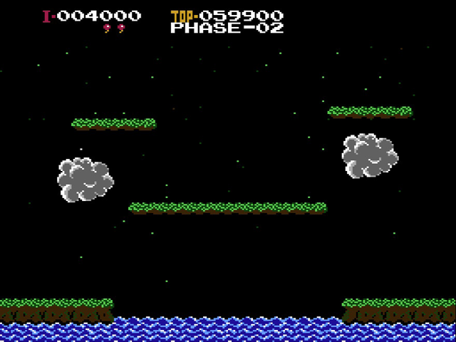 |  | 2ステージの画面キャプチャ | TRUE | Stage素材の配置場所参考に活用してください
 | Stage_3.png | 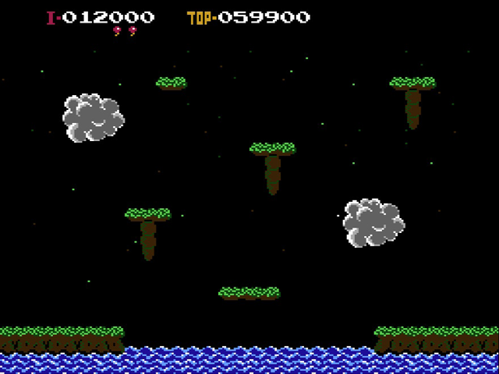 |  | 3ステージの画面キャプチャ | TRUE | Stage素材の配置場所参考に活用してください
 | Stage_4.png | 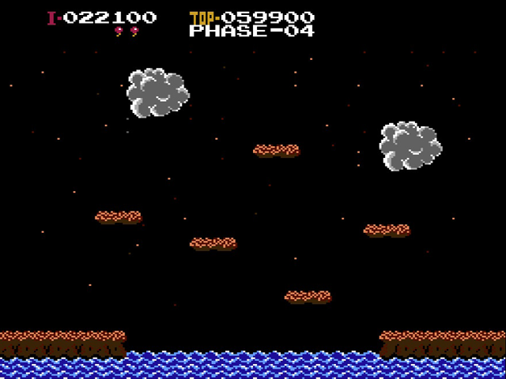 |  | 4ステージの画面キャプチャ | TRUE | Stage素材の配置場所参考に活用してください
 | Stage_5.png | 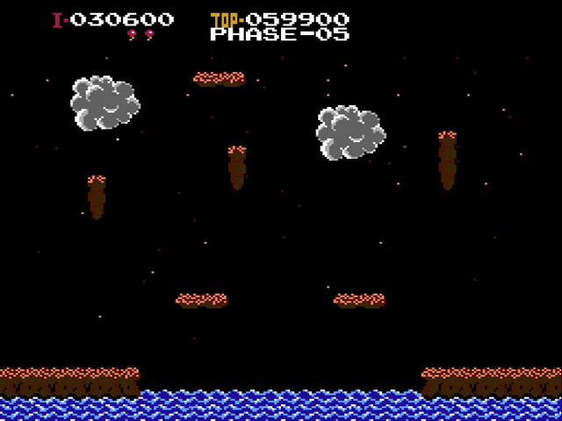 |  | 5ステージの画面キャプチャ | TRUE | Stage素材の配置場所参考に活用してください

 | ▼ステージ1の素材配置
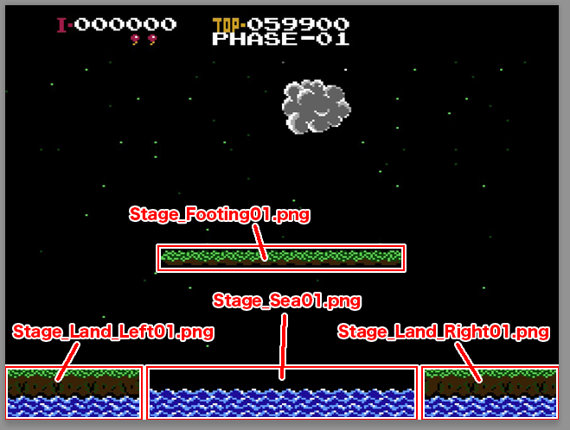

 | ▼ステージ2の素材配置
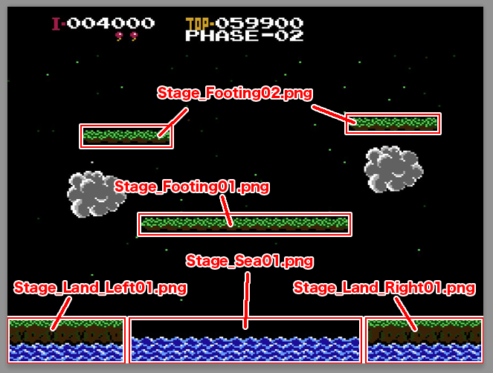

Stage_3.png

Titleフォルダ
フォルダ名 | ファイル名 | 画 像 | 画像サイズ（px） | 説 明 | 正規版保存 | 備 考
Title | Title_Credit.png |  |  | タイトル画面下の西暦と社名素材 | TRUE
 | Title_Logo.png |  |  | タイトル画面のロゴ素材 | TRUE
 | Title_ModeSelect.png |  |  | タイトル画面のモード選択項目素材 | TRUE
 | Title_CursorAnimation.png |  |  | タイトル画面のモード選択時のカーソル素材 | TRUE

